PORTADA
los numeros romanos

Realizado por: MARTA VANESA RIVERA CUESTA 9ª1
INSTITUCION EDUCATIVA MADRE LAURA
2014

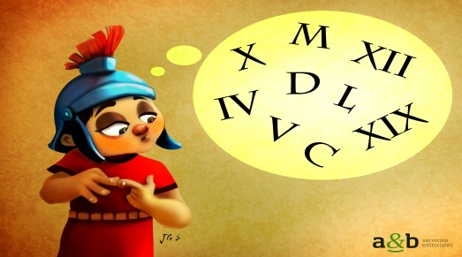

INICIO

NUMEROS ROMANOS
Juega y practica LOS NÚMEROS ROMANOS

Este es un ejemplo

Mira la imagen

Haz clic en la celda morada | 10

Iniciar
Selecciona la respuesta correcta con la flecha

1
1
SELECCIONE EL NÚMERO DE ACUERDO AL DIBUJO

 | 1 |  | 900
 | MUY BIEN |  | MUY BIEN

Anterior
Siguiente

 | CONTADOR: | 2

2
2
SELECCIONE EL NÚMERO DE ACUERDO AL DIBUJO

 | 89 |  | 50

 | TE EQUIVOCASTE!!! |  | MUY BIEN

Anterior
Siguiente

 | CONTADOR: | 1

3
3
SELECCIONE EL NÚMERO DE ACUERDO AL DIBUJO

 | 68 |  | 1350

 | MUY BIEN |  | MUY BIEN

Anterior
Siguiente

 | CONTADOR: | 2

4
4
SELECCIONE EL NÚMERO DE ACUERDO AL DIBUJO

 | 66 |  | 10

 | TE EQUIVOCASTE!!! |  | MUY BIEN

Anterior
Siguiente

 | CONTADOR: | 1

5
SELECCIONE EL NÚMERO DE ACUERDO AL DIBUJO

250 | 250
#N/A
 | #N/A

Anterior
Siguente

CONTADOR:

6
6
SELECCIONE EL NÚMERO DE ACUERDO AL DIBUJO

 | 20 |  | 63
 | MUY BIEN |  | MUY BIEN

Anterior
Siguiente

 | CONTADOR: | 2

7
7
SELECCIONE EL NÚMERO DE ACUERDO AL DIBUJO

 | 77 |  | 105

 | TE EQUIVOCASTE!!! |  | MUY BIEN

Anterior
Siguiente

 | CONTADOR: | 1

8
8
SELECCIONE EL NÚMERO DE ACUERDO AL DIBUJO

 | 98 |  | 38

 | TE EQUIVOCASTE!!! |  | MUY BIEN

Anterior
Siguiente

 | CONTADOR: | 1

9
SELECCIONE EL NÚMERO DE ACUERDO AL DIBUJO
9

 | 11 |  | 60

 | MUY BIEN |  | MUY BIEN

Anterior
Siguiente

 | CONTADOR: | 2

10
SELECCIONE EL NÚMERO DE ACUERDO AL DIBUJO
10

 | 5 |  | 4

 | TE EQUIVOCASTE!!! |  | MUY BIEN

Anterior
Siguiente

 | CONTADOR: | 1

11
11
SELECCIONE EL NÚMERO DE ACUERDO AL DIBUJO

 | 45 |  | 208

 | TE EQUIVOCASTE!!! |  | MUY BIEN

Anterior
Siguiente

 | CONTADOR: | 1

12
12
SELECCIONE EL NÚMERO DE ACUERDO AL DIBUJO

 | 30 |  | 30

 | TE EQUIVOCASTE!!! |  | TE EQUIVOCASTE!!!

Anterior
Siguiente

 | CONTADOR: | 0

13
SELECCIONE EL NÚMERO DE ACUERDO AL DIBUJO
13

 | 2252 |  | 2252

 | TE EQUIVOCASTE!!! |  | MUY BIEN

Anterior
Siguiente

 | CONTADOR: | 1

14
14
SELECCIONE EL NÚMERO DE ACUERDO AL DIBUJO

 | 110 |  | 52

 | TE EQUIVOCASTE!!! |  | MUY BIEN

Anterior
Siguiente

 | CONTADOR: | 1

15
SELECCIONE EL NÚMERO DE ACUERDO AL DIBUJO
15

 | 26 |  | 102

 | MUY BIEN |  | MUY BIEN

Anterior
Siguiente

 | CONTADOR: | 2

16
SELECCIONE EL NÚMERO DE ACUERDO AL DIBUJO
16

 | 54 |  | 17

 | TE EQUIVOCASTE!!! |  | MUY BIEN

Anterior
Siguiente

 | CONTADOR: | 1

17
17
SELECCIONE EL NÚMERO DE ACUERDO AL DIBUJO

 | 150 |  | 150

 | TE EQUIVOCASTE!!! |  | MUY BIEN

Anterior
Siguiente

 | CONTADOR: | 1

18
18
SELECCIONE EL NÚMERO DE ACUERDO AL DIBUJO

 | 122 |  | 122

 | TE EQUIVOCASTE!!! |  | MUY BIEN

Anterior
Siguiente

 | CONTADOR: | 1

19
19
SELECCIONE EL NÚMERO DE ACUERDO AL DIBUJO

 | 452 |  | 16

 | TE EQUIVOCASTE!!! |  | MUY BIEN

Anterior
Siguiente

 | CONTADOR: | 1

20
SELECCIONE EL NÚMERO DE ACUERDO AL DIBUJO
20

 | 85 |  | 70

 | TE EQUIVOCASTE!!! |  | MUY BIEN

Anterior
Ver Resultado

 | CONTADOR: | 1

RESULTADO
TU RESULTADO ES

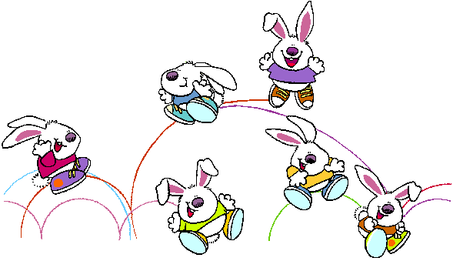

Total | 23 | Respuestas buenas

Repetir el ejercicio

Definiciones
Listado de palabras para desplegar en las listas de cada imagen

Nombre de la Lista | 1a | 1b | 2a | 2b | 3a | 3b | 4a | 4b | 5a | 5b | 6a | 6b | 7a | 7b | 8a | 8b | 9a | 9b | 10a | 10b | 11a | 11b | 12a | 12b | 13a | 13b | 14a | 14b | 15a | 15b | 16a | 16b | 17a | 17b | 18a | 18b | 19a | 19b | 20a | 20b
Elementos de la Lista | 3 | 3 | 80 | 80 | 1350 | 1350 | 99 | 99 | 100 | 100 | 56 | 56 | 105 | 105 | 38 | 38 | 41 | 41 | 2 | 2 | 750 | 750 | 5 | 5 | 34 | 34 | 222 | 222 | 77 | 77 | 36 | 36 | 77 | 77 | 64 | 64 | 6 | 6 | 21 | 21
 | 900 | 900 | 14 | 14 | 65 | 65 | 66 | 66 | 200 | 200 | 20 | 20 | 22 | 22 | 12 | 12 | 11 | 11 | 111 | 111 | 32 | 32 | 202 | 202 | 83 | 83 | 60 | 60 | 26 | 26 | 2 | 2 | 135 | 135 | 122 | 122 | 1102 | 1102 | 23 | 23
 | 5 | 5 | 50 | 50 | 68 | 68 | 82 | 82 | 30 | 30 | 47 | 47 | 12 | 12 | 3 | 3 | 69 | 69 | 6 | 6 | 45 | 45 | 30 | 30 | 10 | 10 | 64 | 64 | 66 | 66 | 17 | 17 | 44 | 44 | 89 | 89 | 16 | 16 | 44 | 44
 | 7 | 7 | 89 | 89 | 52 | 52 | 85 | 85 | 400 | 400 | 63 | 63 | 88 | 88 | 56 | 56 | 60 | 60 | 5 | 5 | 85 | 85 | 757 | 757 | 2252 | 2252 | 52 | 52 | 33 | 33 | 25 | 25 | 150 | 150 | 7 | 7 | 365 | 365 | 85 | 85
 | 1 | 1 | 8 | 8 | 32 | 32 | 10 | 10 | 250 | 250 | 12 | 12 | 77 | 77 | 98 | 98 | 25 | 25 | 4 | 4 | 208 | 208 | 84 | 84 | 95 | 95 | 110 | 110 | 102 | 102 | 54 | 54 | 22 | 22 | 24 | 24 | 452 | 452 | 70 | 70
Respuesta Correcta | 1 | 900 | 8 | 50 | 68 | 1350 | 82 | 10 | 30 | 250 | 20 | 63 | 12 | 105 | 3 | 38 | 11 | 60 | 111 | 4 | 750 | 208 | 5 | 757 | 83 | 2252 | 60 | 52 | 26 | 102 | 2 | 17 | 135 | 150 | 7 | 122 | 6 | 16 | 23 | 70

Llene todas las Columnas con 5 palabras de acuerdo al ejercicio que vaya a desarrollar.
Recuerde: una opcion Buena y cuatro malas. Adicionalmente la Opción buena debe especificarse en la fila 10 como Respuesta Correcta.

 | 1 | Definiciones

